Sheet2
Department | Avg Performance Score | Avg Feedback Score | Avg Task Completion Rate | Avg Learning Hours
**Data Science** | 7.62 | 8.07 | 78.82% | 37.5
**Dev** | 7.57 | 8.05 | 78.14% | 32.92
**HR** | 7.37 | 7.88 | 78.40% | 34.36

Name | Department | Performance Score | Feedback Score | Task Completion Rate | Learning Hours
Intern_112 | Data Science | 10 | 8 | 79.41% | 19
Intern_94 | Dev | 10 | 9.5 | 87.10% | 12
Average Performance Score by Department
Intern_105 | Dev | 9.9 | 7.1 | 85.71% | 13
Intern_264 | Data Science | 9.9 | 6 | 60.00% | 41
Intern_18 | Data Science | 9.9 | 7.1 | 83.33% | 40
Intern_208 | HR | 9.9 | 8.1 | 80.00% | 36
Intern_30 | HR | 9.8 | 8.5 | 75.00% | 34
Intern_26 | HR | 9.8 | 8.3 | 85.37% | 58 | Department | Avg Performance Score
Intern_152 | Dev | 9.8 | 7.5 | 65.52% | 29 | Data Science | 7.62
Intern_51 | HR | 9.8 | 7.4 | 76.09% | 24 | Dev | 7.57
 |  |  |  |  |  | HR | 7.37
Name | Department | Performance Score | Feedback Score | Task Completion Rate (%) | Learning Hours
Intern_3 | Dev | 5 | 9.6 | 65.00% | 30
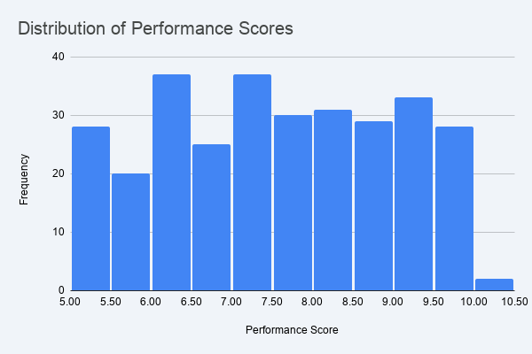
Intern_12 | HR | 5.1 | 7.3 | 68.97% | 47
Intern_77 | HR | 5.1 | 6.2 | 89.36% | 33
Intern_79 | Data Science | 5.1 | 9.6 | 95.00% | 53
Intern_159 | HR | 5.1 | 8.3 | 67.39% | 30
Intern_283 | HR | 5.1 | 9.3 | 60.53% | 51
Intern_289 | Dev | 5.1 | 6.6 | 85.71% | 47
Intern_23 | HR | 5.2 | 8.1 | 78.00% | 52
Intern_78 | HR | 5.2 | 8.8 | 80.65% | 31
Intern_89 | Dev | 5.2 | 8.7 | 67.80% | 43

